Detalle
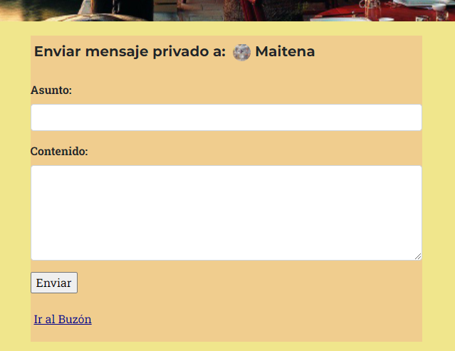
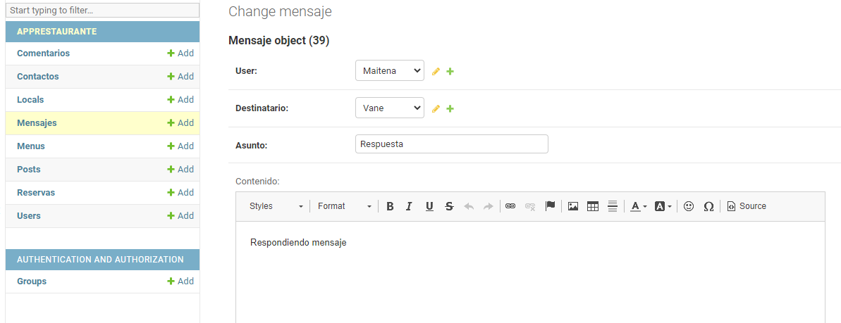
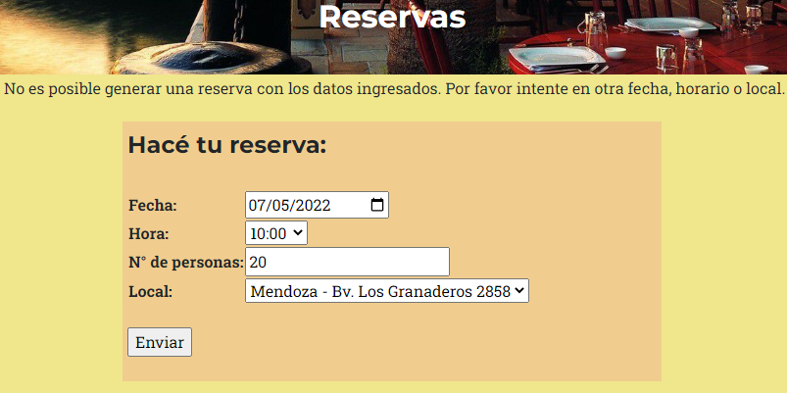
Prueba N° 1
Problema | Solución: se implementa código que restringe las reservas según la capacidad del local
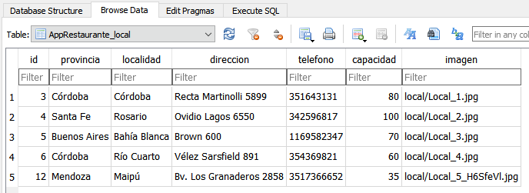

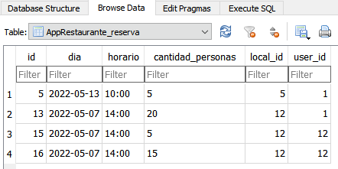

La suma de la cantidad de personas de las reservas generadas supera la capacidad del local.

Prueba N° 2
Problema: aparece el ícono de imagen rota | Solución: se implementa código que evita que la imagen del codigo sea False
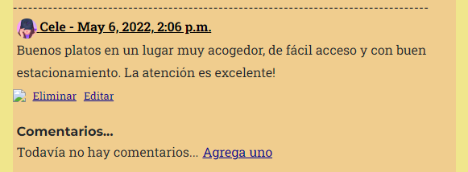
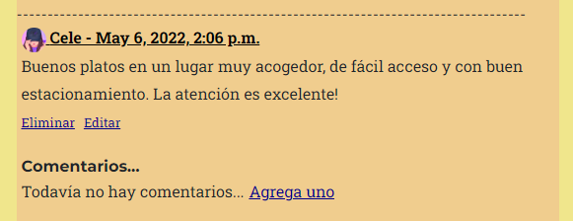

Prueba N° 3
Problema: los enlaces para eliminar, editar, y agregar nuevos objetos son visibles para usuarios no autorizados a realizar cambios. | Solución: se implementa código en los templates para restringir accesos

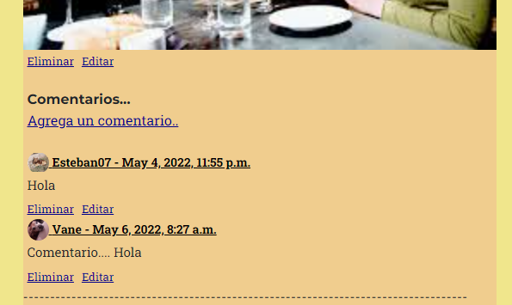
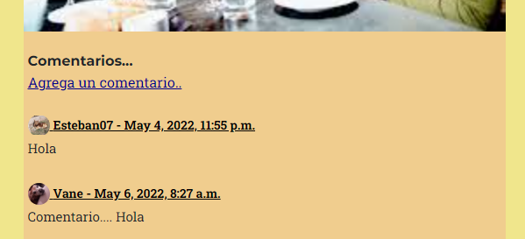

Prueba N° 4
Problema: el editor de texto no aparece en los formularios de contacto y mensaje privado. | Solo conseguimos que apareciera en el panel de administración. Seguimos trabajando en encontrar la solución.

